质心参数
 | Mass (kg) 2、连杆质量 | Center of Mass (m) (Taken at the reference coordinate) 3. 机器人各连杆质心位置数据 |  |  | Moments of Inertia(Kg.m^2) (Taken at the center of mass and aligned with the reference coordinate system) 4. 机器人各连杆惯性张量数据
 |  | X/m | Y/m | Z/m | Ixx | Iyy | Izz | Iyz | Ixz | Ixy
link-1 | 2.166 | -0.000184301 | 0.001696089 | 0.001568154 | 0.003322491 | 0.003176913 | 0.002609043 | 0.000014858 | 0.000000319 | 0.00000048
link-2 | 1.903 | -0.000016932 | 0.00179469 | -0.225310538 | 0.00779803 | 0.006748185 | 0.00305507 | -0.000492831 | -0.000002265 | 0.00000248
link-3 | 1.845 | -0.002273402 | 0.020610891 | -0.001273425 | 0.006412854 | 0.002765828 | 0.005915953 | 0.000023139 | 0.000009094 | -0.000347653
link-4 | 1.037 | 0.001258348 | -0.002171786 | -0.193957593 | 0.002946389 | 0.002444466 | 0.001409607 | 0.000220295 | -0.000122034 | -0.000024179
link-5 | 1.279 | -0.086763604 | -0.000756035 | 0.000722914 | 0.001586933 | 0.002413493 | 0.002002464 | -0.000038074 | 0.000066234 | -0.00004536
link-6 | 0.906 | -0.000251031 | -0.000056296 | -0.005104417 | 0.000747807 | 0.000758972 | 0.00061429 | -0.000001036 | 0.000000883 | -0.000000468
link-7 | 0.330 | -0.001561538 | -0.00036563 | -0.036080114 | 0.000460623 | 0.000686522 | 0.000439434 | -0.000000951 | 0.000038588 | 0.000002693
 |  |  |  |  | 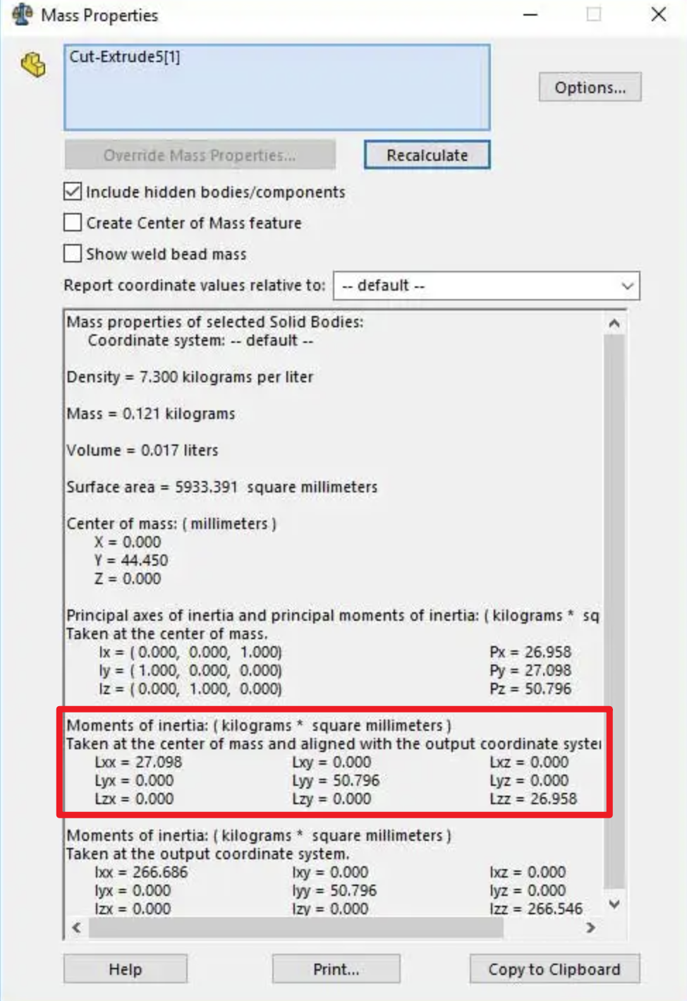
 | reference coordinate
 | 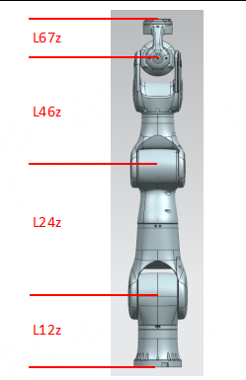

link7

link6
link5

link4

link3

link2

link1

7轴连杆参数 单位：mm
几何尺寸量 | 尺寸 | 说明 |  |  | 备注
L12z | 174.5 | 连杆二坐标系相对于连杆一坐标系Z方向坐标 |  |  | 仅为值，无需写正负号
L24z | 332 | 连杆四坐标系相对于连杆二坐标系Z方向坐标 |  |  | 仅为值，无需写正负号
L46z | 278 | 连杆六坐标系相对于连杆四坐标系Z方向坐标 |  |  | 仅为值，无需写正负号
L67z | 90 | 连杆七坐标系相对于连杆六坐标系Z方向坐标 |  |  | 仅为值，无需写正负号

